进度预估
日期 | 入组例数/(周） | 预测入组例数/(周）
20-1月 | 1
27-1月 | 2
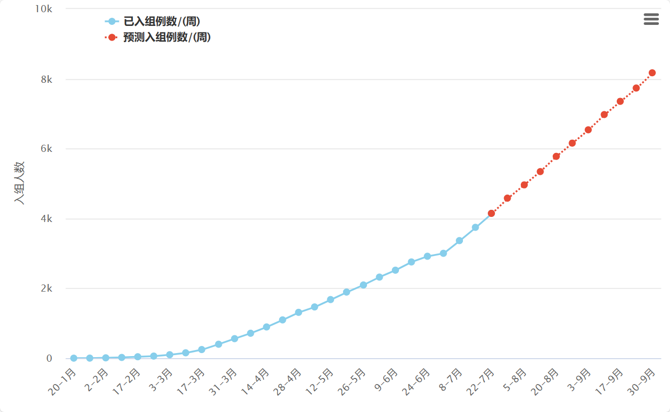
2-2月 | 10
10-2月 | 21
17-2月 | 41
24-2月 | 60
3-3月 | 99
10-3月 | 154
17-3月 | 247
24-3月 | 399
31-3月 | 559
7-4月 | 714
14-4月 | 894
21-4月 | 1096
28-4月 | 1312
5-5月 | 1467
12-5月 | 1678
19-5月 | 1893
26-5月 | 2095
2-6月 | 2321
9-6月 | 2519
16-6月 | 2755
24-6月 | 2918
1-7月 | 3002
8-7月 | 3366
15-7月 | 3746
22-7月 | 4146 | 4146
29-7月 |  | 4582
5-8月 |  | 4962
13-8月 |  | 5342
20-8月 |  | 5778
27-8月 |  | 6158
3-9月 |  | 6538
10-9月 |  | 6974
17-9月 |  | 7354
24-9月 |  | 7734
30-9月 |  | 8170

